animation
动画名 | 说明 | 属性 | 说明 | 补充

animation-name | 规定需要绑定到选择器的 keyframe 名称。
 |  | @keyframes
animation-duration | 规定完成动画所花费的时间，以秒或毫秒计。
 |  | 0 | 默认是0表示无动画
 |  | s
 |  | ms
animation-timing-function | 规定动画的速度曲线。
 |  | ease | 默认值，先快再慢
 |  | linear | 匀速过渡
 |  | ease-in | 加速冲刺
 |  | ease-out | 减速到停止
 |  | ease-in-out | 先加速后减速
 |  | cubic-bezier(n,n,n,n) |  | http://cubic-bezier.com/#.17,.67,.83,.67 贝加尔立方
 |  | steps | steps(4, start)等价于step-start(4)，steps(4, end)等价于step-end(4) | 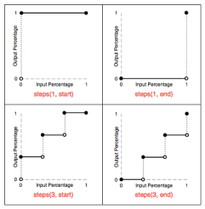
animation-delay | 规定在动画开始之前的延迟。
 |  | 0 | 不延迟
 |  | s
 |  | ms
animation-iteration-count | 规定动画应该播放的次数
 |  | 次数
 |  | infinite | 无限循环播放
animation-direction | 规定是否应该轮流反向播放动画。
 |  | normal | 默认
 |  | alternate | 轮转正向播放动画（奇数正向）
 |  | alternate-reverse | 反向播放（奇数反向，偶数反向）

animation-play-state | 动画的状态
 |  | running | 默认值，表示正在播放动画 | 通常在JS端使用该属性object.style.animationPlayState=”paused”来暂停动画
 |  | paused | 表示暂停动画
animation-fill-mode | 动画的时间外属性
 |  | none | 默认值，动画播完后，恢复到初始状态
 |  | forwards | 保持@keyframes里最后一帧的属性
 |  | backwards | 开始播动画时，应用@keyframes里第一帧
 |  | both | 上面两个都应用

合并在一起 | animation: moveten 1s step(10,end) infinite alternate 3s backwards;
同时指定多个动画效果 | animation: moveten1 1s ease .5s, moveten2 2s ease 1s forwards;
因为有animation-duration和animation-delay都是时间，浏览器会根据先后顺序，将第一个时间认作为animation-duration，第二个时间认作为animation-delay。
CSS animation属性是如下属性的一个简写属性形式: animation-name, animation-duration, animation-timing-function, animation-delay, animation-iteration-count, animation-direction 和 animation-fill-mode

transform
CSS3 transform介绍 |  |  | https://www.jianshu.com/p/17e289fcf467
 | translate | 位移
 | scale | 缩放
 | rotate | 旋转
 | skew | 扭曲
 | matrix | 矩阵

 | 前置属性：
 | transform-origin | 指定元素变形的中心点
 |  |  | 默认，XYZ轴的50% 50% 0 | XYZ轴的正向分别是往右，往下
 |  |  | 2维的x-offset/y-offset
 |  |  | top / right / bottom / left / center
 |  |  | 3维的z-offset只能设px值，不能设%百分比，也没有keyword。
 |  |  | 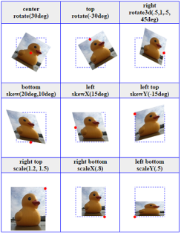
 | transform-style | 指定舞台为2D或3D
 |  |  | flat | 2D舞台
 |  |  | preserve-3d | 3D层面展现
 | perspective
 | perspective-origin | 可以被两个translate模拟出来
 | backface-visibility

 | filter | https://www.css88.com/book/css/webkit/visual/filter.htm

 | 3D变形：
 | translate3d
 | scale3d
 | rotate3d
 | matrix3d
 | 层级影响

